DADOS E METODOLOGIA
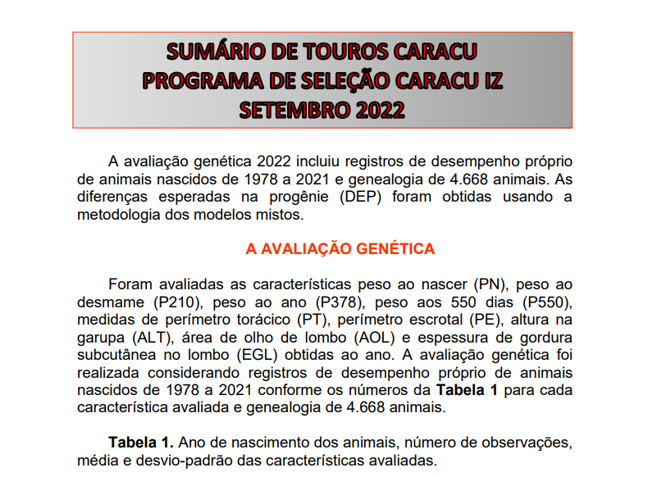

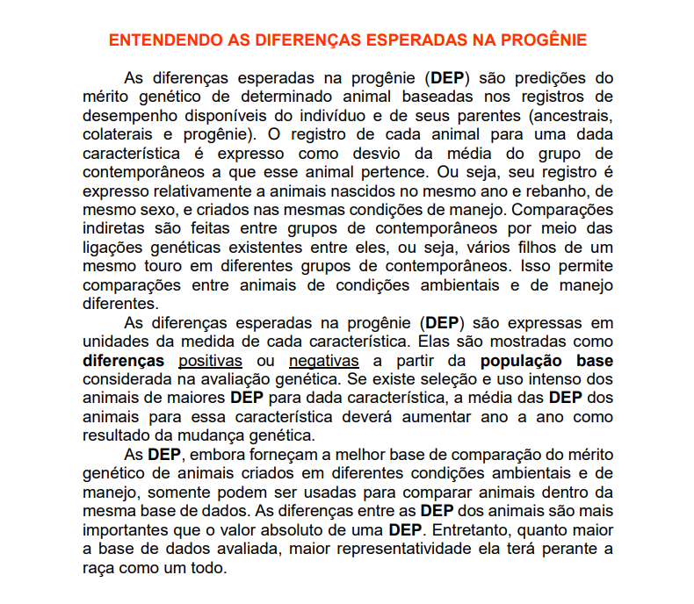

TENDÊNCIAS GENÉTICAS
TENDÊNCIAS GENÉTICAS

(kg)
(kg)

(kg)
(cm)

 | P378
1977 | -8.3189675425
1978 | -10.875853526
1979 | -4.9685466735
1980 | -3.0631805573
1981 | -3.6034939223
1982 | -3.0840711704
1983 | -3.3303027365
1984 | -3.8580095629
1985 | -1.5226017191
1986 | -3.2311802592
1987 | -2.3714596714
1988 | -0.075697611111
1989 | 0.3966994023
1990 | 0.063152111923
1991 | 1.619669263
1992 | 3.4374245842
1993 | 5.1152393013
1994 | 5.0991028379
1995 | 6.9407694089
1996 | 7.4971031183
1997 | 7.1216809174
1998 | 6.9623799934
1999 | 8.4473882778
2000 | 9.8049506536
2001 | 9.3768019496
2002 | 9.0150057477
2003 | 11.078815518
2004 | 12.859853463
2005 | 10.042131825
2006 | 12.756084365
2007 | 13.159338214
2008 | 14.384558193
2009 | 14.743292483
2010 | 14.698482826
2011 | 15.739305509
2012 | 16.095465872
2013 | 15.232597385
2014 | 17.472992894
2015 | 20.203429825
2016 | 18.158833662
2017 | 20.056971449
2018 | 18.117827485
2019 | 18.024318762
2020 | 20.534941895
(kg)
 | P550
1977 | -7.3507019425
1978 | -4.861241415
1979 | -4.9446037707
1980 | -4.1709473266
1981 | -3.7044628934
1982 | -3.9248973749
1983 | -2.0975375687
1984 | -3.1873906492
1985 | -2.5864858859
1986 | -6.0703871111
1987 | -5.2841960206
1988 | -1.9895678918
1989 | -1.2753281175
1990 | -2.1006309977
1991 | -0.92371132417
1992 | 0.59507132776
1993 | 1.383159781
1994 | 1.655639228
1995 | 2.419956676
1996 | 3.4940627177
1997 | 3.5307856183
1998 | 2.6418321474
1999 | 4.7859345616
2000 | 5.2432387557
2001 | 3.8649782126
2002 | 4.4603216881
2003 | 5.0370386937
2004 | 6.2656148783
2005 | 4.5207937142
2006 | 6.6343730879
2007 | 7.0614577308
2008 | 7.8574797819
2009 | 8.1560937342
2010 | 7.3418394894
2011 | 7.9088434908
2012 | 8.3640749636
2013 | 7.5854973317
2014 | 8.8740998095
2015 | 10.456085499
2016 | 10.448853293
2017 | 11.780077418
2018 | 10.636107868
2019 | 9.7203085955
2020 | 11.679603116
(kg)

(cm)
(cm)

(cm²)
(mm)

